案内
Ｔシャツ「太鼓で笑顔」2023バージョン
「和太鼓チャレンジコンサート2023」Tシャツ販売 |  |  |  |  | Tシャツ注文書

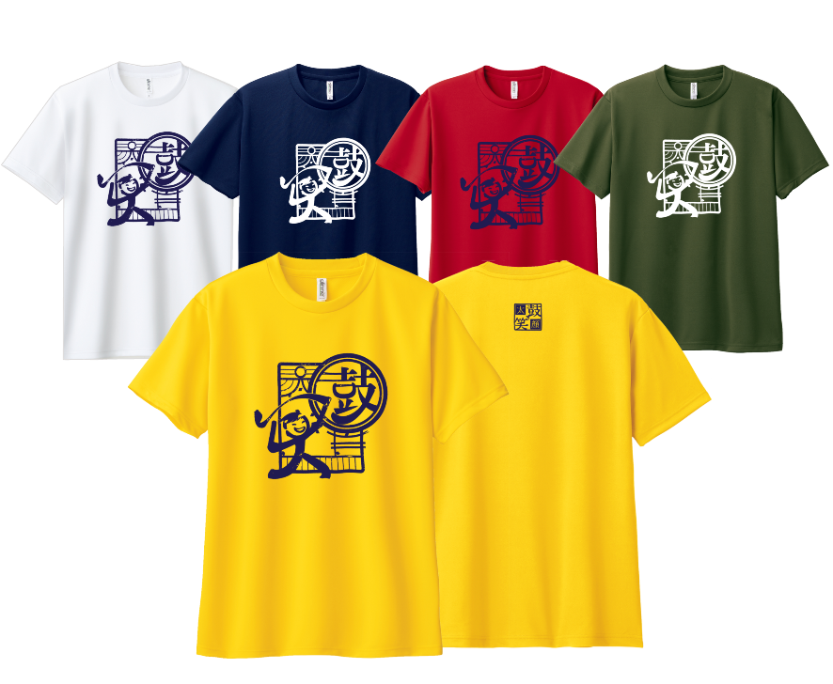
カラーは、
2023新色・黄色（デイジー）
紺（ネイビー）
緑（アーミーグリーン）
赤、白、の５色です。
前面中央と背面襟元にマークが入っています。
今回の生地は、速乾性に優れたメッシュ素材（ポリエステル100％）
 |  |  |  |  |  | 「和太鼓チャレンジコンサート2023」記念Tシャツ 購入ご希望の方は、下記に必要事項をご記入ください。 |  |  |  |  |  |  |  |  |  | 注文日 | 年 月 日

 |  |  |  |  | ご注文者情報 記入欄
 |  |  |  |  | 氏名 |  |  |  |  |  |  | チーム・グループ名（個人ｴﾝﾄﾘｰの場合は出演曲名）

 |  |  |  |  | 連絡先電話番号 |  |  |  |  |  |  | メールアドレス

 |  |  |  |  | Tシャツ 注文欄
 |  |  |  |  | 黄・紺・緑・赤・白より選択できます。 お好きなカラー・サイズを選んでください。
Ｔシャツ 大人サイズ
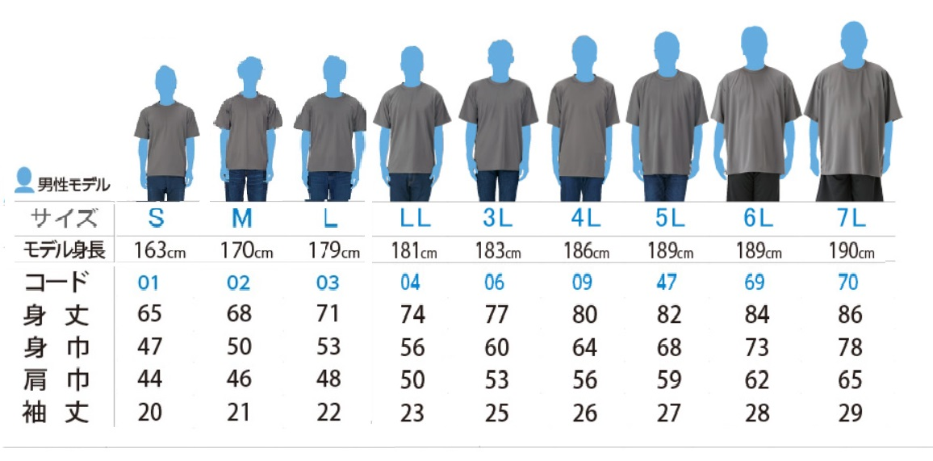
 |  |  |  |  | Tシャツ 色・サイズ別入力欄 |  |  |  |  |  |  |  |  |  | 単品価格：2,000円

 |  |  |  |  |  | 黄（デイジー） |  |  | 紺（ネイビー） |  |  | 緑（ｱｰﾐｰｸﾞﾘｰﾝ） |  |  | 赤 |  |  | 白
 |  |  |  |  |  | サイズ |  |  | サイズ |  |  | サイズ |  |  | サイズ |  |  | サイズ
 |  |  |  |  | 大人サイズ | S |  | 枚 | S |  | 枚 | S |  | 枚 | S |  | 枚 | S |  | 枚
 |  |  |  |  |  | M |  | 枚 | M |  | 枚 | M |  | 枚 | M |  | 枚 | M |  | 枚
 |  |  |  |  |  | L |  | 枚 | L |  | 枚 | L |  | 枚 | L |  | 枚 | L |  | 枚
Ｔシャツ 子供・女性モデル
 |  |  |  |  |  | LL |  | 枚 | LL |  | 枚 | LL |  | 枚 | LL |  | 枚 | LL |  | 枚
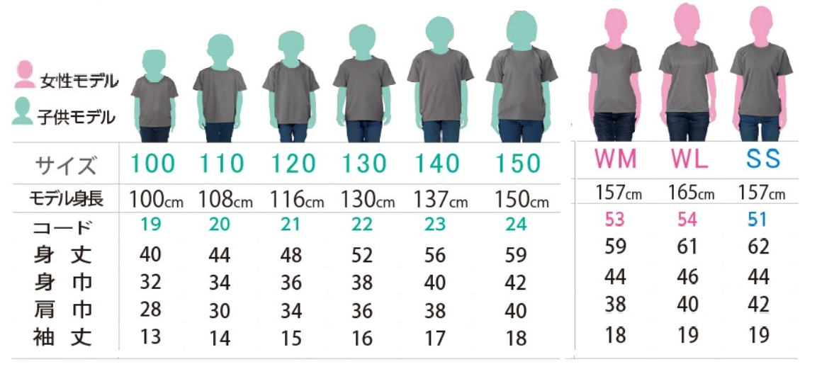
 |  |  |  |  |  | ３L |  | 枚 | ３L |  | 枚 | ３L |  | 枚 | ３L |  | 枚 | ３L |  | 枚
 |  |  |  |  |  | ４L |  | 枚 | ４L |  | 枚 | ４L |  | 枚 | ４L |  | 枚 | ４L |  | 枚
 |  |  |  |  |  | ５L |  | 枚 | ５L |  | 枚 | ５L |  | 枚 | ５L |  | 枚 | ５L |  | 枚
 |  |  |  |  |  | 6L |  | 枚 | 6L |  | 枚 | ６L |  | 枚 | 6L |  | 枚 | ６L |  | 枚
 |  |  |  |  |  | 黄・合計 | 0 | 枚 | 紺・合計 | 0 | 枚 | 緑・合計 | 0 | 枚 | 赤・合計 | 0 | 枚 | 白・合計 | 0 | 枚

 |  |  |  |  |  | サイズ |  |  | サイズ |  |  | サイズ |  |  | サイズ |  |  | サイズ
 |  |  |  |  | 子供サイズ | 100cm |  | 枚 | 100cm |  | 枚 | 100cm |  | 枚 | 100cm |  | 枚 | 100cm |  | 枚
 |  |  |  |  |  | 110cm |  | 枚 | 110cm |  | 枚 | 110cm |  | 枚 | 110cm |  | 枚 | 110cm |  | 枚
■ | 申し込みについて ※出演エントリーチームに所属の方は、チームでまとめてお申し込みください |  |  |  |  | 120cm |  | 枚 | 120cm |  | 枚 | 120cm |  | 枚 | 120cm |  | 枚 | 120cm |  | 枚

 |  |  |  |  |  | 130cm |  | 枚 | 130cm |  | 枚 | 130cm |  | 枚 | 130cm |  | 枚 | 130cm |  | 枚
申込方法 |  | ①QRコード又は以下のURLから「申込フォーム」で申し込み |  |  |  | 140cm |  | 枚 | 140cm |  | 枚 | 140cm |  | 枚 | 140cm |  | 枚 | 140cm |  | 枚
 |  | https://forms.gle/FJnQLt1pvoT5hgv79 |  |  |  | 150cm |  | 枚 | 150cm |  | 枚 | 150cm |  | 枚 | 150cm |  | 枚 | 150cm |  | 枚
 |  | ②注文書に記入してメールかFAXにてお申込み |  |  | 女性 | WM |  | 枚 | WM |  | 枚 | WM |  | 枚 | WM |  | 枚 | WM |  | 枚
事務局 連絡先 |  | NPO法人和太鼓文化研究会 |  |  |  | WL |  | 枚 | WL |  | 枚 | WL |  | 枚 | WL |  | 枚 | WL |  | 枚
 |  | Tel | 03-6806-0173 |  |  | SS |  | 枚 | SS |  | 枚 | SS |  | 枚 | SS |  | 枚 | SS |  | 枚
 |  | Fax | 03-6806-0174 | お申し込みフォーム |  | 黄・合計 | 0 | 枚 | 紺合計 | 0 | 枚 | 緑合計 | 0 | 枚 | 赤・合計 | 0 | 枚 | 白・合計 | 0 | 枚

お支払い方法 |  | Mail | wadaikobunka@gmail.com |  | ★お渡し・お支払い方法を選んで 〇印を付けてください |  |  |  |  |  |  |  | ① 10/22練習会で、現金引換えでお渡し
 |  | 10月22日(グッズ配布日)に現金引換え、または、郵送・郵便振替 ※発送の場合別途送料が掛かります。 |  |  |  |  |  |  |  |  |  |  | ② 郵送および郵便振替（送料・手数料が必要）
 |  |  |  |  |  |  |  |  |  |  |  |  | ③ その他 （ ）

締切日 9月25日 ( 配布予定日 10月22日 ) |  |  |  |  |  |  |  |  | 総枚数 |  |  | 0 | 枚 |  | 合計金額 |  | 0 |  | 円

